상품제안서
폴라베어스 메모잇 소량제작(주문제작형) | 상품코드: S29168

 |  |  |  |  |  |  | 02-713-8555 | www.synergygift.co.kr
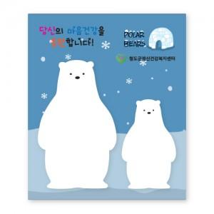

【상세/제작정보】 | ※내지 인쇄 불가한 제품입니다.

【인쇄/포장옵션】 | 풀칼라 / OPP(비닐)

【공급단가】 | 수량 | 500~ | 1,000~ | 3,000~ | 5,000~ | 10,000~
*VAT별도 | 단가 | 870원 | 770원 | 740원 | 570원 | 490원

【상품 URL】 | https://www.synergygift.co.kr:443/src/goods_detail.php?gdno=29168

